Sederhana
No | Tinggi Pohon (Y) | Diameter (X) | XY | Y^2 | X^2 |  |  |  |  | Pengujian Koefisien Regresi :
1 | 35 | 8 | 280 | 1225 | 64 |  | b = | 4.5413333333
2 | 49 | 9 | 441 | 2401 | 81 |  | a = | -1.3146666667 |  | > Hipotesis Uji
3 | 27 | 7 | 189 | 729 | 49 |  |  |  |  | Ho : b = 0
4 | 33 | 6 | 198 | 1089 | 36 |  |  |  |  | Ha : b ≠ 0
5 | 60 | 13 | 780 | 3600 | 169
6 | 21 | 7 | 147 | 441 | 49 |  |  |  |  | > Taraf Signifikansi
7 | 45 | 11 | 495 | 2025 | 121 |  |  |  |  | Pilih nilai signifikansi a = 5%
8 | 51 | 12 | 612 | 2601 | 144
SUM | 321 | 73 | 3142 | 14111 | 713 |  |  | Y' = a + bX |  | > Daerah Kritis
 |  |  |  |  |  |  |  |  |  | dengan nilai a = 5% dan derajat bebas n-2=8-2=6, maka diperoleh nilai t-tabel pada 5%/2 = 2,5% yaitu 2,447.
 |  |  |  |  |  |  |  | Y' = -1,3147 + 4,5413X
 |  | = | -1.3146666667 |  |  |  |  |  |  | > Statistik Uji

$$b=\frac{\left[n\sum{XY}\right]−\left[\left(\sum{X}\right)\left(\sum{Y}\right)\right]}{\left[n\sum{X^{2}−{\left(\sum{X}\right)}^{2}}\right]}$$

$$a=\overline{Y}−b\overline{X}$$
 |  |  |  |  |  |  |  |  |  | > Keputusan
 |  |  |  |  |  |  |  |  |  | nilai t-hitung = 4,6805 > t-tabel = 2,447 sehingga Ho ditolak dan Ha diterima.
Koefisien Determinasi R2
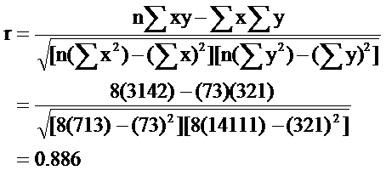
 |  |  |  |  |  |  |  |  |  | > Kesimpulan
 |  |  |  |  |  | r = | 1703 | = | 0.88623121984 | Dengan tingkat signifikansi 5% cukup menjelaskan bahwa ada pengaruh diameter batang pohon mahoni terhadap tinggi pohon mahoni.
 |  |  |  |  |  |  | 1921.62041

 | r = 0,886 bernilai positif dan kuat |  |  |  | artinya terdapat hubungan atau korelasi yang kuat antara tinggi pohon mahoni dengan diameter batang pohon mahoni. Semakin besar diameter batang pohon mahoni maka semakin tinggi batang pohon mahoni.

 | R2 = 0,8862 = 0,785 |  |  |  | artinya sekitar 78,5% variasi dari variabel diameter batang pohon mahoni dapat menjelaskan variasi dari variabel tinggi pohon mahoni.

 | (cukup tinggi)

 | Standar Error Estimate Persamaan Regresi:

Berganda
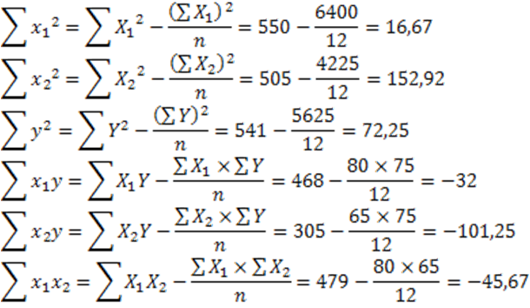
No | Y | X1 | X2 | X1^2 | X2^2 | Y^2 | X1.X2 | X1.Y | X2.Y
1 | 3 | 8 | 10 | 64 | 100 | 9 | 80 | 24 | 30
2 | 4 | 7 | 10 | 49 | 100 | 16 | 70 | 28 | 40
3 | 5 | 7 | 8 | 49 | 64 | 25 | 56 | 35 | 40
4 | 6 | 7 | 5 | 49 | 25 | 36 | 35 | 42 | 30
5 | 6 | 6 | 4 | 36 | 16 | 36 | 24 | 36 | 24
6 | 7 | 6 | 3 | 36 | 9 | 49 | 18 | 42 | 21
7 | 8 | 6 | 2 | 36 | 4 | 64 | 12 | 48 | 16
8 | 9 | 6 | 2 | 36 | 4 | 81 | 12 | 54 | 18
9 | 10 | 5 | 1 | 25 | 1 | 100 | 5 | 50 | 10
10 | 10 | 5 | 1 | 25 | 1 | 100 | 5 | 50 | 10
11 | 3 | 9 | 10 | 81 | 100 | 9 | 90 | 27 | 30
12 | 4 | 8 | 9 | 64 | 81 | 16 | 72 | 32 | 36
SUM | 75 | 80 | 65 | 550 | 505 | 541 | 479 | 468 | 305

Y' = a + b1X1 + b2X2

Y' = 12,7753 - 0,001 X1 - 0,488 X2

Koefisien Determinasi

Koefisien Corelasi Berganda

Standard Error Estimate

Data dalam materi
No | Y | X | XY | X2 | Y2 | Ypred | (Y-Ypred)2 | (Y-Yrata)2
1 | 64 | 20 | 1280 | 400 | 4096 | 70.014 | 36.163 | 144
2 | 61 | 16 | 976 | 256 | 3721 | 64.027 | 9.164 | 225
3 | 84 | 34 | 2856 | 1156 | 7056 | 90.966 | 48.525 | 64
4 | 70 | 23 | 1610 | 529 | 4900 | 74.503 | 20.281 | 36
5 | 88 | 27 | 2376 | 729 | 7744 | 80.490 | 56.403 | 144
6 | 92 | 32 | 2944 | 1024 | 8464 | 87.973 | 16.218 | 256
7 | 72 | 18 | 1296 | 324 | 5184 | 67.020 | 24.796 | 16
8 | 77 | 22 | 1694 | 484 | 5929 | 73.007 | 15.946 | 1
Jumlah | 608 | 192 | 15032 | 4902 | 47094 | 608 | 227.497 | 886
Rerata | 76 | 24

$$b=\frac{\left[n\sum{XY}\right]−\left[\left(\sum{X}\right)\left(\sum{Y}\right)\right]}{\left[n\sum{X^{2}−{\left(\sum{X}\right)}^{2}}\right]}$$
 |  |  |  | b = | 3520 | = | 1.497
 |  |  |  |  | 2352
$$a=\overline{Y}−b\overline{X}$$
 |  |  |  | a = | 40.1

Model Regresi Linier Sederhana |  |  |  |  |  |  | Standard Error Koefisien Regresi
Y = 40.1 + 1.497 X
 |  |  |  |  |  |  |  |  |  | = | 0.359

Koefisien Determinasi R2
 |  |  |  |  |  |  | Nilai F hitung
 |  |  | = | 0.743
 |  |  |  |  |  |  |  |  | = | 17.367

Kesalahan Baku Estimasi (Se) |  |  |  |  |  |  | Nilai T hitung

 |  |  |  | = | 6.158 |  |  |  | = | 4.167

Data Latihan
No | Y | X | XY | X2 | Y2 | Ypred | (Y-Ypred)2 | (Y-Yrata)2
1 | 35 | 8 | 280 | 64 | 1225 | 35.016 | 0.000 | 26.266
2 | 49 | 9 | 441 | 81 | 2401 | 39.557 | 89.164 | 78.766
3 | 27 | 7 | 189 | 49 | 729 | 30.475 | 12.073 | 172.266
4 | 33 | 6 | 198 | 36 | 1089 | 25.933 | 49.938 | 50.766
5 | 60 | 13 | 780 | 169 | 3600 | 57.723 | 5.186 | 395.016
6 | 21 | 7 | 147 | 49 | 441 | 30.475 | 89.769 | 365.766
7 | 45 | 11 | 495 | 121 | 2025 | 48.640 | 13.250 | 23.766
8 | 51 | 12 | 612 | 144 | 2601 | 53.181 | 4.758 | 118.266
Jumlah | 321 | 73 | 3142 | 713 | 14111 | 321 | 264.139 | 1230.875
Rerata | 40.125 | 9.125

$$b=\frac{\left[n\sum{XY}\right]−\left[\left(\sum{X}\right)\left(\sum{Y}\right)\right]}{\left[n\sum{X^{2}−{\left(\sum{X}\right)}^{2}}\right]}$$
 |  |  |  | b = | 1703 | = | 4.541
 |  |  |  |  | 375
$$a=\overline{Y}−b\overline{X}$$
 |  |  |  | a = | -1.3

Model Regresi Linier Sederhana |  |  |  |  |  |  | Standard Error Koefisien Regresi
Y = -1.3 + 4.541 X
 |  |  |  |  |  |  |  |  |  | = | 0.969

Koefisien Determinasi R2
 |  |  |  |  |  |  | Nilai F hitung
 |  |  | = | 0.785
 |  |  |  |  |  |  |  |  | = | 21.960

Kesalahan Baku Estimasi (Se) |  |  |  |  |  |  | Nilai T hitung

 |  |  | = | 6.635 |  |  |  |  | = | 4.686

